Hoja1
ESTA INFORMACION LA SACAS DE LA FACTURA
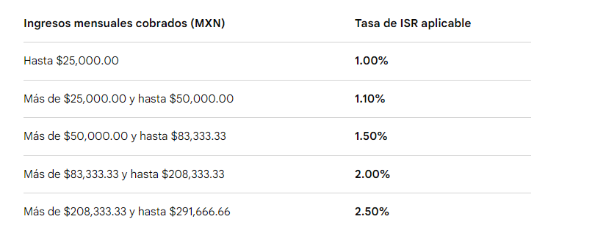
EDSON
CLIENTE | INGRESOS | IVA | RETENCION
JOINT | $7,479.41 | $560.52 | $87.52
MAJESTIC | $693.87 | $52.00 | $8.00
GRACIELA | $842.40 | $62.40
ELIZABEHT | $1,333.80 | $98.80
ALCO | $1,708.00 | $128.00 | $20.00
ALVARADOS | $4,270.00 | $320.00 | $50.00
 | $- | $- | $-
 | $- | $- | $-
 | $- | $- | $-
 | $- | $- | $-
 | $- | $- | $-
 | $- | $- | $-
 | $- | $- | $-
 | $- | $- | $-
 | $- | $- | $- |  | TOTAL INGRESOS
 | $16,327.48 | $1,221.72 | $165.52 |  | $16,327.48 | TOTAL DE INGRESOS

 |  |  |  | ISR | $408.19 | ESTE ISR ES QUE SE COBRA MENSUAL DEPENDIENDO TUS INGRESOS (SIEMPRE LE PONGO EL 2.5%) YA QUE NO SE SABE EL TOTAL DE LOS INGRESOS HASTA EL MES SIGUIENTE
 |  |  |  | IVA | $1,221.72 | ESTA INFORMACION ES LA SUMA DEL IVA (LA SACAS DE LA FACTURA)
 |  |  |  | RETENCION ISR | $165.52 | ESTA INFORMACION ES LA SUMA DE LA RETENCION DE ISR (LA SACAS DE LA FACTURA)
 |  |  |  | CONTADOR
 |  |  |  | TOTAL | $14,532.05 | TOTAL A RECIBIR

